商品信息
COCO Living Space｜木质复古生日牌椴木加厚生日装饰
来源：COCO_Living_Space_Shopee全量审计_持续更新.xlsx｜工作表：高销量商品｜Excel第19行｜商品ID：23145779086

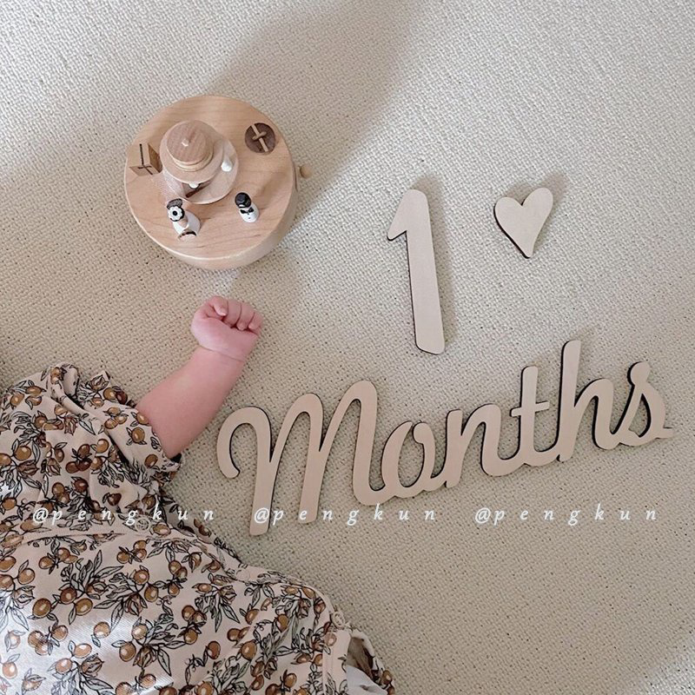
字段 | 内容 | 商品主图
序号 | 11
商品主图 | 见右侧嵌入主图
商品ID | 23145779086
商品中文名称 | 木质复古生日牌椴木加厚生日装饰
商品标题 | Baby Full Moon Hundred Days Photo Prop Essential Tool Year Growth Record Number Wooden Plaque Month Ins Style Set Wood English Months Background Wall Decoration Record
Shopee链接 | https://shopee.com.my/Baby-Full-Moon-Hundred-Days-Photo-Prop-Essential-Tool-Year-Growth-Record-Number-Wooden-Plaque-Month-Ins-Style-Set-Wood-English-Months-Background-Wall-Decoration-Record-i.115498741.23145779086
近月销量显示 | 411 Sold/Month
近月销量下限 | 411
列表价格显示 | RM17.38
列表最低价(MYR) | 17.38
列表评分 | 4.9
累计总销量显示 | 4k+ Sold
累计总销量下限 | 4,000
是否精确 | FALSE
详情价格显示 | RM17.38
详情价(MYR) | 17.38
详情评分 | 4.9
评论覆盖 | 51
好评主题 | 51
差评/风险主题 | 51
图片来源URL | https://down-my.img.susercontent.com/file/sg-11134201-7qvd3-li6uzpjgeolp51
1688链接 | https://detail.1688.com/offer/619075245377.html?share_token=W30t7kC5lqXVBaGgOikFE5ROJ1DQCN76QZ9s0+XbG4muJZfxzWl9Dg%3D%3D&__share_id=9c26319d-2359-4446-bab1-ad1d9eeecb7f&rpg-cnt=share.offerDetail&offerId=619075245377&__zhi_token=hs71rH130l9af&spm=a262eq.8992535%2F20260803.5103953.0&forcePC=1785749144626
颜色/规格
长宽高
重量(g)
单个成本
单个运费
国内段总价
国际头程
总成本估算
利润估算
预计毛利率估算
3个成本
3个运费
国内段总价2
国际头程2
总成本估算2
利润估算2
预计毛利率估算2
5个成本
5个运费
国内段总价3
国际头程3
总成本估算3
利润估算3
预计毛利率估算3
8个成本
8个运费
国内段总价4
国际头程4
总成本估算4
利润估算4
预计毛利率估算4

